Sheet1
学習を用いた自動補完/マスタレスシステムについての考案

工場内での半導体製造に伴う重要なマスタについては、自動補完ないしは自動登録が可能なようなシステムの構築が必要と考えられている。
マスタの自動補完について下記に手法を述べる。

対象となるデータはSiviewに登録されるマスタとする。
各クラスを学習データとして取り込み、新規マスタの補完、ないし新規マスタ登録の自動化が可能となるようにする。

NNLについて仕組み

①trainpyにて学習済みパラメータ(ニューロンネットワークモデル)を作成する。
②作成済みパラメータをもとに、対象マスタについて予測/類似判定を行う

学習済みパラメータの作成方法
C:\Users\t0915526\Desktop\MI python program\deep-learning-from-scratch-2-master\dataset\
ptb.test.txt | に学習させるデータを記載
trainpyを実施
CBOWモデルもしくはSkipGramモデルを選択

学習済みパラメータ
cbow_params.pkl
skipgram_params.pkl

学習データ
data | ⇒ | word_to_id | ⇒
 |  | id_to_word | ⇒

コーパス | ⇒ | モデル | ⇒ | 確立分布

 |  |  |  |  |  | 単語数*
１文 |  | 単語 |  | 単語ID |  | one-hot表現
I say hello. | ⇒ | i | ⇒ | 0 | ⇒ | 100
 |  | say |  | 1 |  | 010
 |  | hello |  | 2 |  | 001

 |  |  |  | モデル
コーパス |  |  |  | (入力層) |  |  |  | 中間層 |  |  | 出力層
i
say
hellow
i
say
hellow
写像(重み)
写像(重み)
Win
Wout
 |  |  |  | =

i | say | hellow

コーパス |  |  |  |  |  |  |  |  |  |  | one-hot表現
１文 |  | context |  | target |  |  | context |  | target |  | context | target
 |  |  |  |  |  |  |  |  |  |  | [ | [
I say hello. | ⇒ | I, hello |  | say |  | ⇒ | 0,2 |  | 1 | ⇒ | [1000] [0010] | [0100]
 |  | say,. |  | hello |  |  | 1.3 |  | 2 |  | [0100] [0001] | [0010]
[0,1,2,3] |  |  |  |  |  |  |  |  |  |  | ] | ]

word_to_ID
I say hello. | ⇒ | [0,1,2]

ID_to_word
1 | ⇒ | say

学習データの作成

データロード
ptb.pyファイルの
load_dataクラスメソッド

save_path = dataset_dir + '/' + save_file[data_type]
if os.path.exists(save_path):
corpus = np.load(save_path)

def load_data(data_type): ''' :param data_type: データの種類：'train' or 'test' or 'valid (val)' :return: ''' if data_type == 'val': data_type = 'valid' save_path = dataset_dir + '/' + save_file[data_type] word_to_id, id_to_word = load_vocab() if os.path.exists(save_path): corpus = np.load(save_path) return corpus, word_to_id, id_to_word file_name = key_file[data_type] file_path = dataset_dir + '/' + file_name _download(file_name) words = open(file_path).read().replace('\n', '<eos>').strip().split() corpus = np.array([word_to_id[w] for w in words]) np.save(save_path, corpus) return corpus, word_to_id, id_to_word if __name__ == '__main__': for data_type in ('train', 'val', 'test'): load_data(data_type) | def load_vocab(): vocab_path = dataset_dir + '/' + vocab_file if os.path.exists(vocab_path): with open(vocab_path, 'rb') as f: word_to_id, id_to_word = pickle.load(f) return word_to_id, id_to_word word_to_id = {} id_to_word = {} data_type = 'train' file_name = key_file[data_type] file_path = dataset_dir + '/' + file_name _download(file_name) words = open(file_path).read().replace('\n', '<eos>').strip().split() for i, word in enumerate(words): if word not in word_to_id: tmp_id = len(word_to_id) word_to_id[word] = tmp_id id_to_word[tmp_id] = word with open(vocab_path, 'wb') as f: pickle.dump((word_to_id, id_to_word), f) return word_to_id, id_to_word | def priprocess (text)を使用してpickleの作成

pickleファイルの作成

元pickleのデータ構造
ptb.vocab.pkl
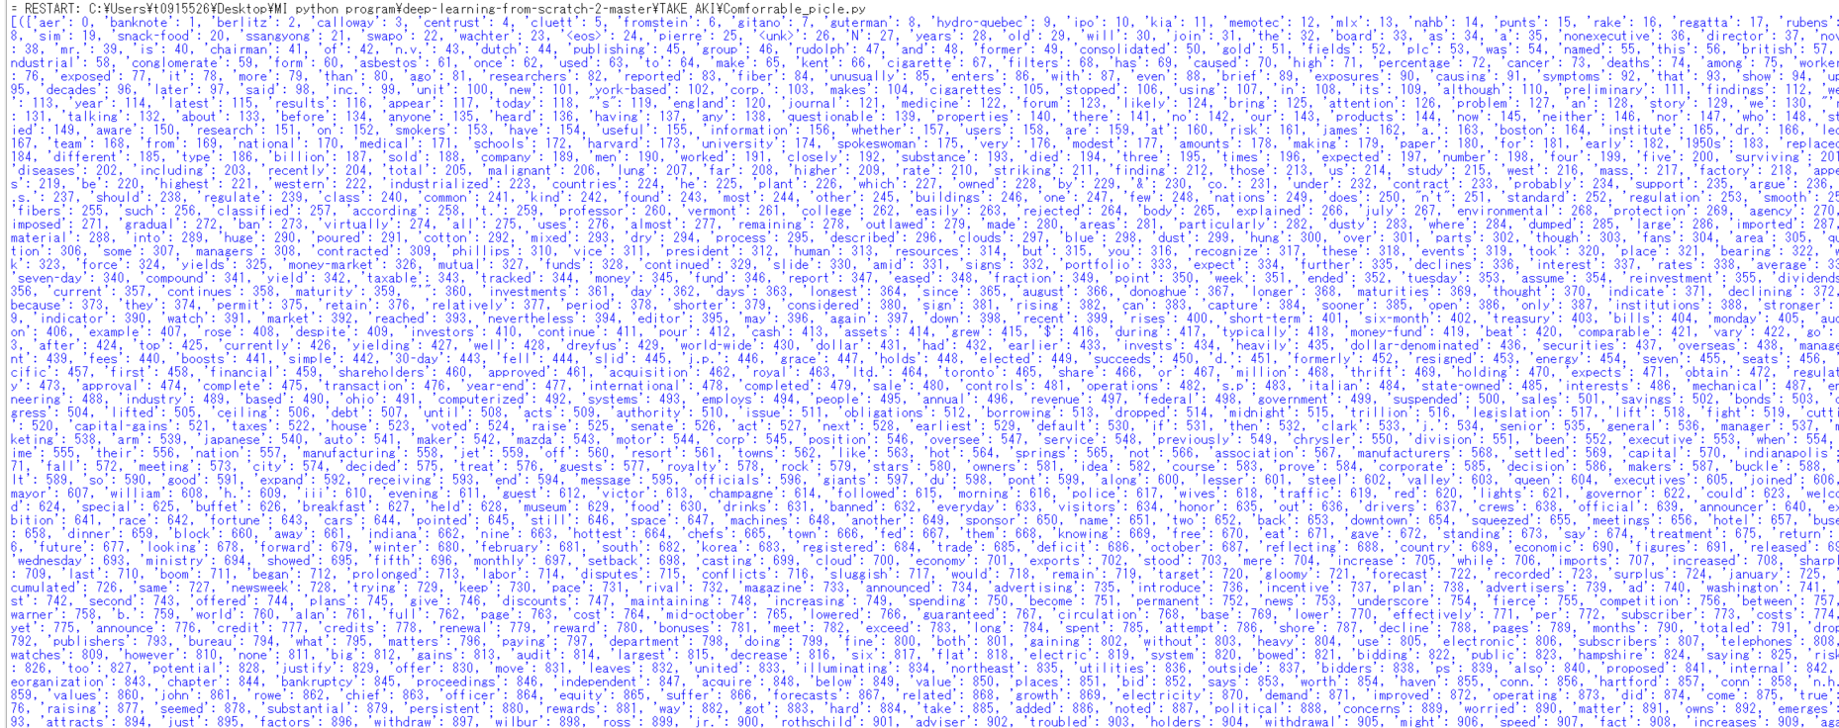

cbow_params.pkl

